1. INFORMACION
ACTA OP360 |  | ACTA SIPREM
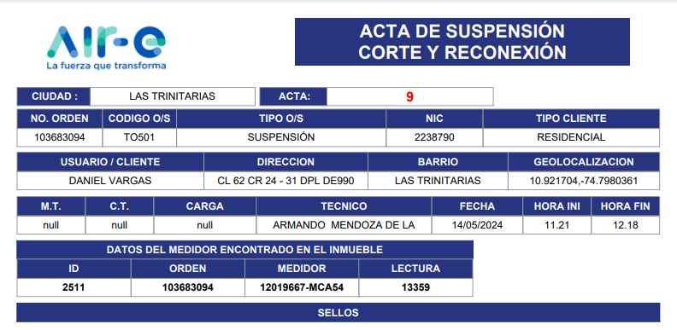
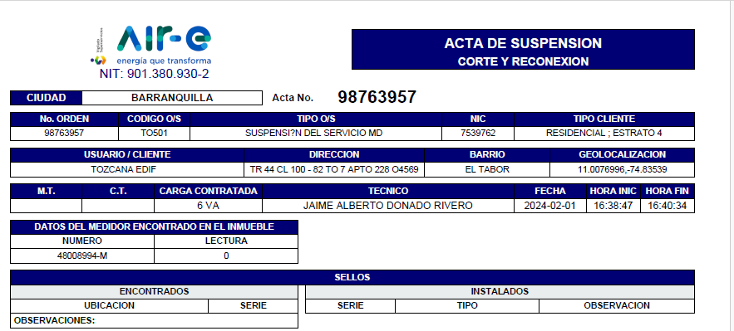

MODIFICACIONES

CAMPO MT. | colocar la celda sin dato (enblanco),si el tecnico no dejo informacion | LISTO
CAMPO C.T. | colocar la celda sin dato (enblanco),si el tecnico no dejo informacion | LISTO
CARGA | Colocar la celda sin dato (enblanco), si el tecnico no dejo informacion Cambiar nombre de "CARGA" por "CARGA CONTRATADA" | LISTO
TECNICO | Ajustar la celda para que se ajuste el tamaño con el nombre del tecnico | LISTO
BARRIO | Ajustar la celda para que se ajuste el tamaño con el nombre del BARRIO | LISTO
TIPO CLIENTE | No se muestra la tarifa completa ejemplo: RESIDENCIAL - ESTRATO 4 | es data
SELLOS | Se debe contar con la misma estructura que se manejaba en siprem | falta un ejemplo
CIUDAD | En este campo no se esta mostrando la ciudad o municipio donde se ejecuto la orden esta colocando el barrio | Localidad

2. OBSERVACIONES
 | ACTA OP360 |  |  | ACTA SIPREM
 | PARTE CENTRAL DEL ACTA
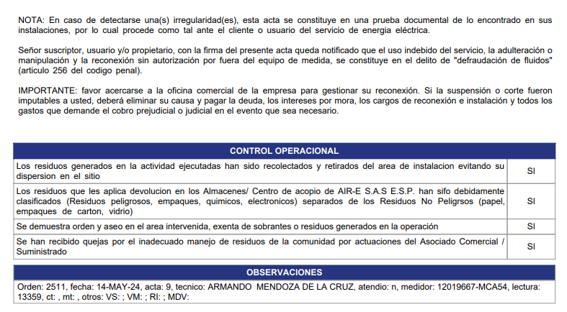
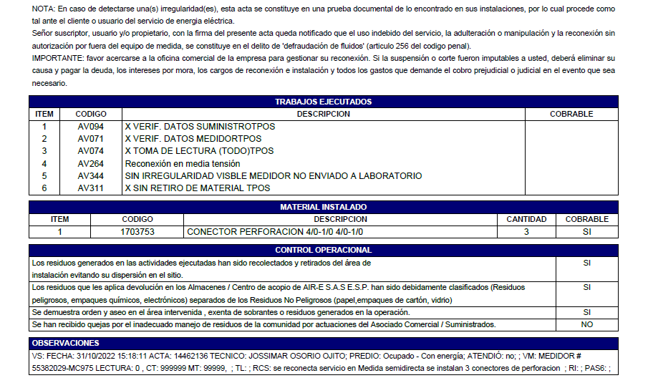

 | MODIFICACIONES
1 | TRABAJOS EJECUTADOS | el acta no tiene este recuadro el cual nos trae la informacion de la accion y la subaccion ejecutada | OK
2 | OBSERVACIONES | para este campo hace falta la observacion de la accion ejecutada (escrita por el tecnico) | OK
3 | MATERIALES INSTALADOS | se debe agregar la tabla como lo muestra el acta de ejemplo de siprem donde se dejan los datos de los materiales diferentes de los sellos que fueron relacionados en la orden | OK

Observacion de ejemplo | VS " FECHA:02/05/24 ACTA:3227739 TECNICO: VICTOR ALFONSO VILLAMIL GONZALEZ PREDIO: COMERCIAL - OCUPADO|NO MEDIDOR: 13026808-MCA55 LECTURA: 0 CT: MT: |VM|RI|MDV|SE SUSPENDE SERVICIO Y SE RETIRA MEDIDOR |  | OK

 | Ejemplo:

 | TRABAJOS EJECUTADOS
 | ITEM | DESCRIPCION
 | 1 | Éxito - Suspensión aerea sin retiro de acometida
 | 2 | SUSPENSIÓN AEREA SIN RETIRO DE ACOMETIDA

3. FOTOS
ACTA OP360 |  | ACTA SIPREM
PARTE FOTOS ACCIONES

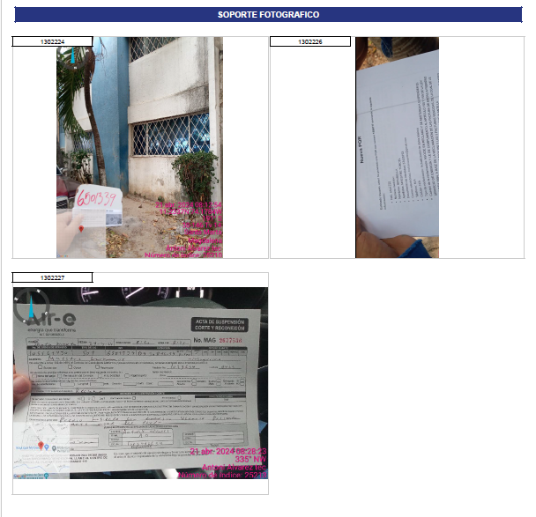
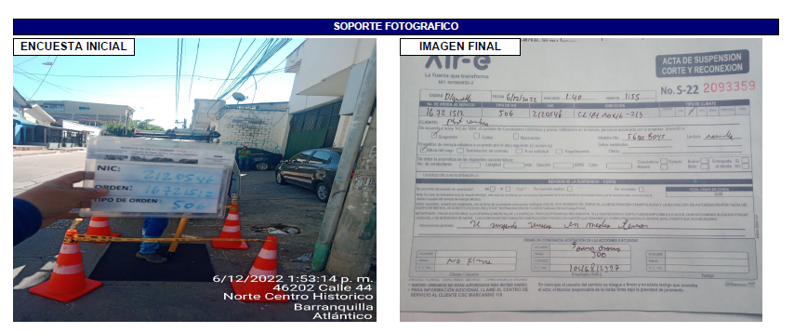

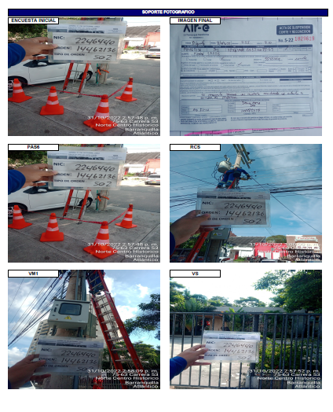

FOTOS | Requerimos que se muestren todas las fotos que se recolectan en la movilidad en cada un de los campos obligatorios, con elnombre del titulo del paso en donde se toma la evidencia fotografica

4. FIRMAS
ACTA OP360 |  | ACTA SIPREM
PARTE FINAL FIRMAS
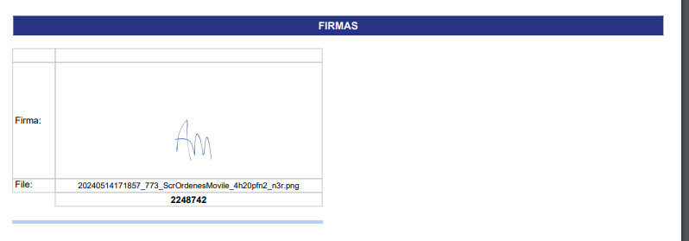

MODIFICACIONES

FIRMA CLIENTE | no se esta mostrando la firma del cliente si no se diligencia
FIRMA TECNICO | no se muetra el numero de identifiacion del tecnico y nombre no se diferencia que rol fue le que firmo si fue el tecnico, cliente o testigo
FIRMA TESTIGO | no se esta mostrando la firma del cliente si no se diligencia

